Sheet1
网站首页设计图确认单
信息化工作办公室 致善楼东侧一层 电话：88567308

网站名称 | 所属部门
 | 确认日期 | 年 月 日
首页设计图
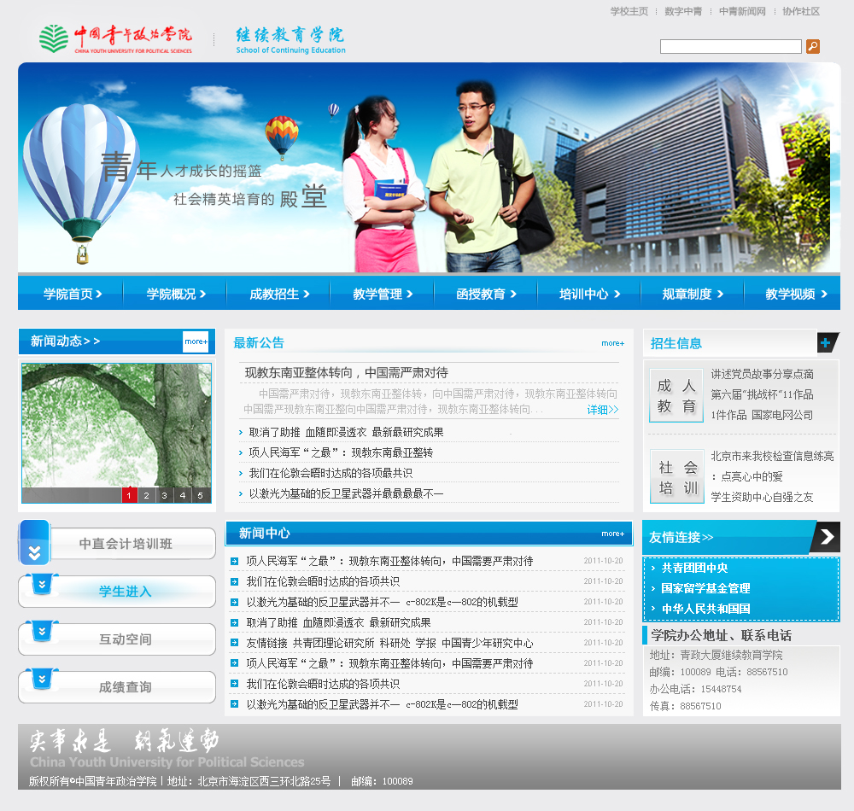

信息办： 我部门已对网站首页设计图、网站栏目架构及各栏目的展现方式予以确认，不再进行修改，申请进行后台建站操作。

部门负责人（主管信息化建设的部门领导）签字（盖章）： .

